Productores Asturias
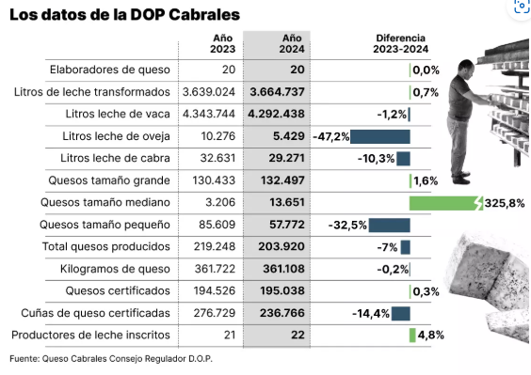
DOP | productores
Gamoneu | 20
Cabrales | 22
Afuega'l Pitu | 9
Casín | 3
Beyos | 2

